表紙
振れセンサー 開発環境構築手順書

<Ver. 1.01>

承認
審査
作成
2020/02/17
DIT 鳥飼
2020/02/17
谷本
2020/02/13
戸田

開発環境構築手順書
■振れセンサ― 開発環境構築手順 |  |  |  |  |  |  | 2020/03/17 Ver.1.01

 | 振れセンサ―ソフトウェア開発時に用意した開発環境構築手順を以下に記載する。

 | ・OpenCVライブラリの生成
 |  | ①以下URLよりOpenCV V4.2のソースコードをダウンロードする。
 |  |  | https://opencv.org/releases/
 |  | ②以下URLよりビルド用ツールのcmakeをダウンロードする。(GUI仕様が良いと思われる)
 |  |  | https://cmake.org/download/
 |  | ③以下URLを参考にcmakeを使用してOpenCVのコンフィグレーションを実行する。
 |  |  | https://qiita.com/sanishi_pompom/items/02b158dfad3a5dafd0a1
 |  |  | ※この時、cmakeのオプションでopencv_worldの生成にチェックを入れておく。
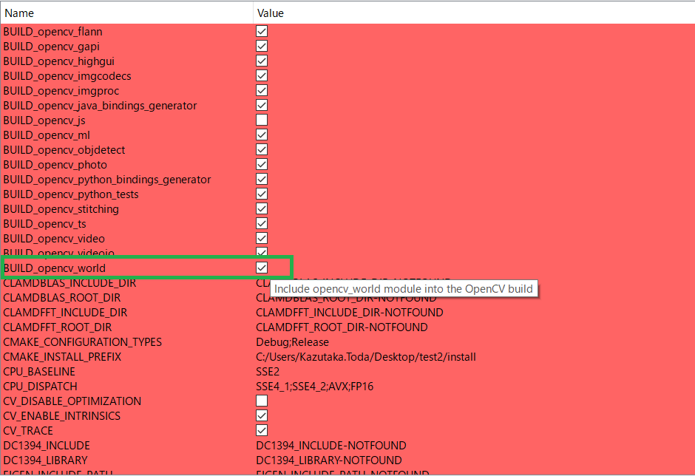

 |  | ④cmakeで生成されたVisualStudioソリューションを開き、ビルドを実行する。

 |  | 以上でOpenCVライブラリのビルドが完了する。

 | ・Pylonのインストール
 |  | ※PylonはBasler社カメラにて使用できるSDK
 |  | ①以下URLよりPylonをダウンロードする。
 |  |  | https://www.baslerweb.com/jp/sales-support/downloads/software-downloads/pylon-6-0-1-runtime/
 |  | ②ダウンロードしたpylon_Runtime_6.0.1.18259.exeを実行する。
 |  | ③以下URLよりPylon SDKをダウンロードする。
 |  |  | https://www.baslerweb.com/jp/sales-support/downloads/software-downloads/pylon-6-0-1-windows/
 |  | ④ | ダウンロードしたBasler_pylon_6.0.1.18259.exeを実行する。
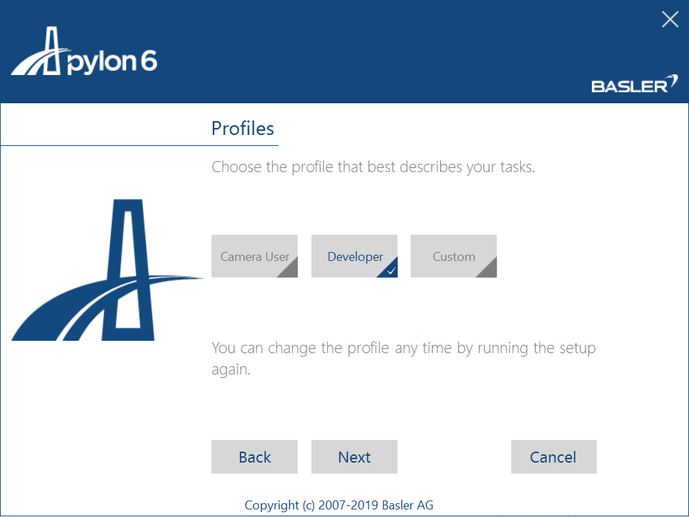

 |  |  | 上記選択画面にて、Developerを選択し、Nextを押下する。



 |  |  | 上記選択画面にて、USBを選択し、Nextを押下する。

 |  | ※注意事項：
 |  |  |  | Visual Studio2019にてビルドする際に、Pylonヘッダーファイル内にてエラーが発生する。
 |  |  |  | 詳細： |  | https://developercommunity.visualstudio.com/content/problem/754327/visual-studio-1631-fails-at-compiling-template-cod.html

 |  |  |  | 本エラーに対応するため、C:\Program Files\Basler\pylon 6\Development\include\pylon\EnumParameterT.h内155行目
 |  |  |  |  | virtual CEnumParameterT<EnumT>& operator=(EnumT value)
 |  |  |  | を
 |  |  |  |  | virtual IEnumParameterT<EnumT>& operator=(EnumT value)
 |  |  |  | に変更する必要がある。

 |  | 以上でPylonのインストールが完了する。

 | ・振れセンサ―ソフトウェアビルド環境の構築
 |  | OpenCVライブラリの生成ならびにPylonのインストールにより振れセンサ―ソフトウェアビルドに必要なライブラリが揃う。
 |  | ①振れセンサ―ソフトウェアのVisualStudioソリューションファイルを開く。

 |  | ②プロパティ>[C/C++]>[追加のインクルードディレクトリ]からOpenCV、Pylonのインクルードフォルダを指定する。

 |  | ③プロパティ>[リンカー]>[追加のライブラリディレクトリ]からOpenCV、Pylonのライブラリフォルダを指定する。

 |  | ④プロパティ>[リンカー]>[追加の依存ファイル]から以下のライブラりファイルを追加する。
 |  |  | comctl32.lib
 |  |  | winmm.lib
 |  |  | shlwapi.lib
 |  |  | ModbusTCP.lib
 |  |  | modbus.lib
 |  |  | Ws2_32.lib;GCBase_MD_VC141_v3_1_Basler_pylon.lib
 |  |  | GenApi_MD_VC141_v3_1_Basler_pylon.lib
 |  |  | opencv_world420.lib

 |  | 以上で振れセンサ―ソフトウェアのビルド環境構築が完了する。

 | ・振れセンサ―ソフトウェア実行環境の構築
 |  | 振れセンサ―ソフトウェアの実行には上記に記載したOpenCVならびにPylonのdllが必要となる。
 |  | 必要dllを実行ファイル(.exe)と同フォルダにコピーする。
 |  |  | OpenCVのdllはopencv\build\x86\vc16\bin内の
 |  |  |  | opencv_world420.dll
 |  |  | が該当する。
 |  |  | PylonのdllはBasler\pylon 6\Runtime\Win32の
 |  |  |  | *.dll | (Pylonの必要dllは複数あるため、名称は割愛)
 |  |  | が該当する。

 |  | 以上で振れセンサ―ソフトウェアの実行環境構築が完了する。

 | 以上

